상품제안서
스마텍 7단 접이식 알루미늄 노트북 거치대 | 상품코드: S46114

 |  |  |  |  |  |  | 02-713-8555 | www.synergygift.co.kr
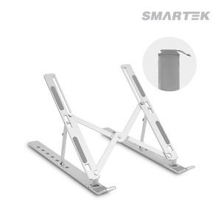

【상세/제작정보】

【인쇄/포장옵션】 | 실크, 레이저, DTF필름전사 / 포장지포장

【공급단가】 | 수량 | 50~ | 100~ | 300~ | 1,000~ | 3,000~
*VAT별도 | 단가 | 5,240원 | 5,050원 | 4,800원 | 4,600원 | 4,510원

【상품 URL】 | https://www.synergygift.co.kr:443/src/goods_detail.php?gdno=46114

